상품제안서
나오 디지털 하이드로 4.0 듀얼가습기 4L | 상품코드: S43935

 |  |  |  |  |  |  | 02-713-8555 | www.synergygift.co.kr
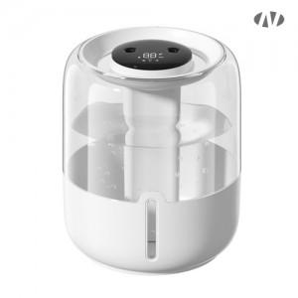 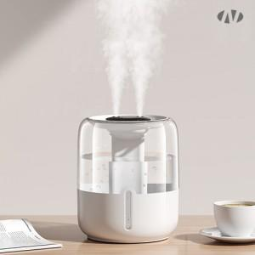 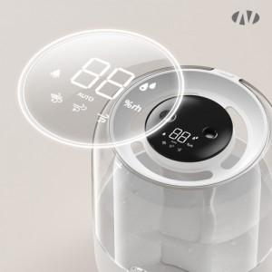

【상세/제작정보】 | 1. 물용량 : 최대 4리터<br>2. 사용시간<br> [듀얼연속가습 10시간, 인터벌 20시간]<br>3. 무드등 기능<br>4. 디지털 디스플레이 : 습도표시/기어표시<br>5. 저소음 초음파 가습

【인쇄/포장옵션】 | 레이저, DTF[UV스티커] / 포장지포장

【공급단가】 | 수량 | 20~ | 50~ | 100~ | 500~ | 1,000~
*VAT별도 | 단가 | 17,000원 | 15,800원 | 15,400원 | 14,500원 | 14,200원

【상품 URL】 | https://www.synergygift.co.kr:443/src/goods_detail.php?gdno=43935

